개발환경및예제
[python 설치하기]

#1. https://www.python.org/downloads/ |  |  | 접속 후 다운로드 및 설치

#2. python 설치 확인

#3. npm설치 |  | HTML／CSS／JS/React & Next.js (React js 시작하기 )
https://this-programmer.tistory.com/entry/React-js-%EC%8B%9C%EC%9E%91%ED%95%98%EA%B8%B0

 | '- node.js 설치
 | 다운로드 | Node.js (nodejs.org)

# cmd창을 새로 띄워 npm -v 확인을 한다.

#4. yarn 설치

[django 구축하기]

#1. 로컬 c:\
mkdir AI_Looker_PRJ

#2. 가상환경 생성
C:\AI_Looker_PRJ>python -m venv AI_Looker_venv

#3. 가상환경 실행
C:\AI_Looker_PRJ\AI_Looker_venv\Scripts>activate.bat

#4. pip업데이트. 현재는 가상환경 안에 있으므로 그냥 python명령어가 python3를 가리킨다.
(AI_Looker_venv) C:\AI_Looker_PRJ>python -m pip install --upgrade pip

#5. django 설치. django-rest-framework는 차후에 설치한다.
(AI_Looker_venv) C:\AI_Looker_PRJ>pip install django

#6. backend 폴더를 만들고 프로젝트 생성
(AI_Looker_venv) C:\AI_Looker_PRJ\backend>django-admin startproject AI_Looker_api

#7. app 초기화
(AI_Looker_venv) C:\AI_Looker_PRJ\backend\AI_Looker_api>python manage.py startapp AI_Looker_app

#8. migrate실행. DB를 따로 설정하지 않았기 때문에 sqlite3 파일이 생성될 것이다.
(AI_Looker_venv) C:\AI_Looker_PRJ\backend\AI_Looker_api>python manage.py migrate

#9. AI_Looker_app 앱이 추가되었으니 AI_Looker_api/settings.py에 AI_Looker_app 를 추가.
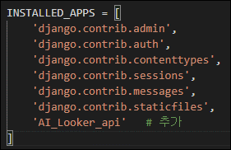

#10. django의 개발용 내부 웹서버를 실행
(AI_Looker_venv) C:\AI_Looker_PRJ\backend\AI_Looker_api>python manage.py runserver

#11. 127.0.0.1:8000 웹사이트 접속

#12. app을 활용할 수 있도록 모델을 정의
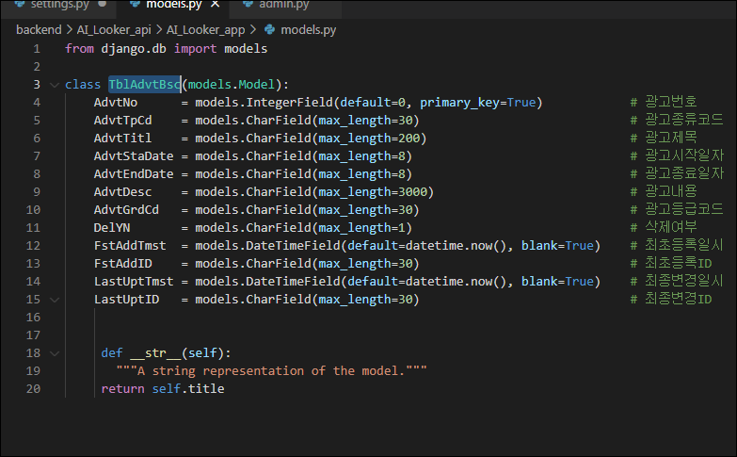

#13. admin.py 정의

#14. migrate으로 변경된 부분을 db에 적용
(AI_Looker_venv) C:\AI_Looker_PRJ\backend\AI_Looker_api>python manage.py makemigrations
(AI_Looker_venv) C:\AI_Looker_PRJ\backend\AI_Looker_api>python manage.py migrate
(AI_Looker_venv) C:\AI_Looker_PRJ\backend\AI_Looker_api>python manage.py sqlmigrate AI_Looker_app 0001

#15. superuser를 생성
(AI_Looker_venv) C:\AI_Looker_PRJ\backend\AI_Looker_api>python manage.py createsuperuser

#16. 현재까지 문제없이 작동하는지 확인
(AI_Looker_venv) C:\AI_Looker_PRJ\backend\AI_Looker_api>python manage.py runserver

#17. localhost에서 돌아가고 있는 웹서버 뒤에 /admin이라는 슬러그를 추가 후 접속, createsuperuser로 만든 계정으로 로그인
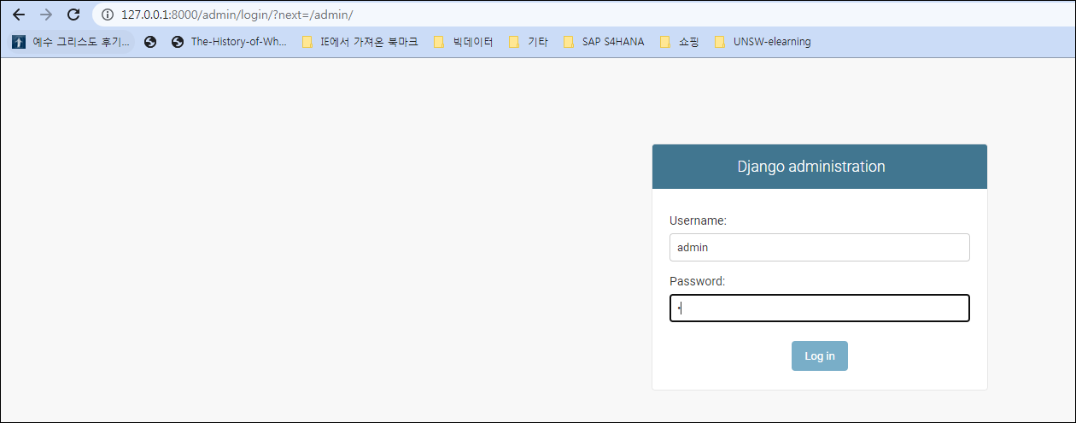
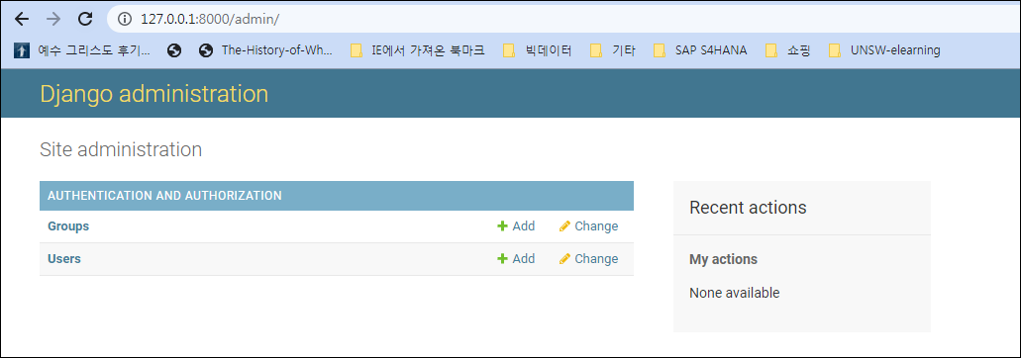

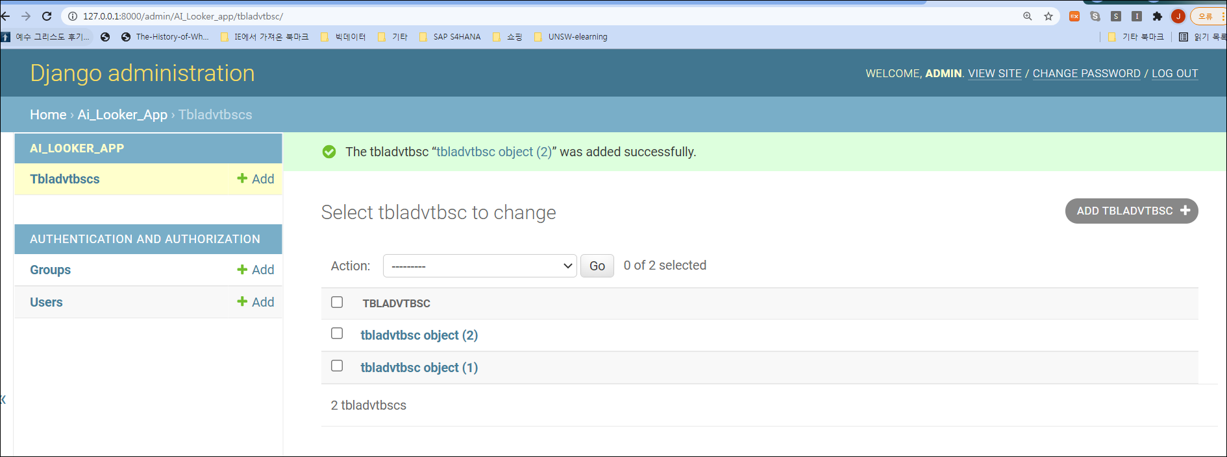
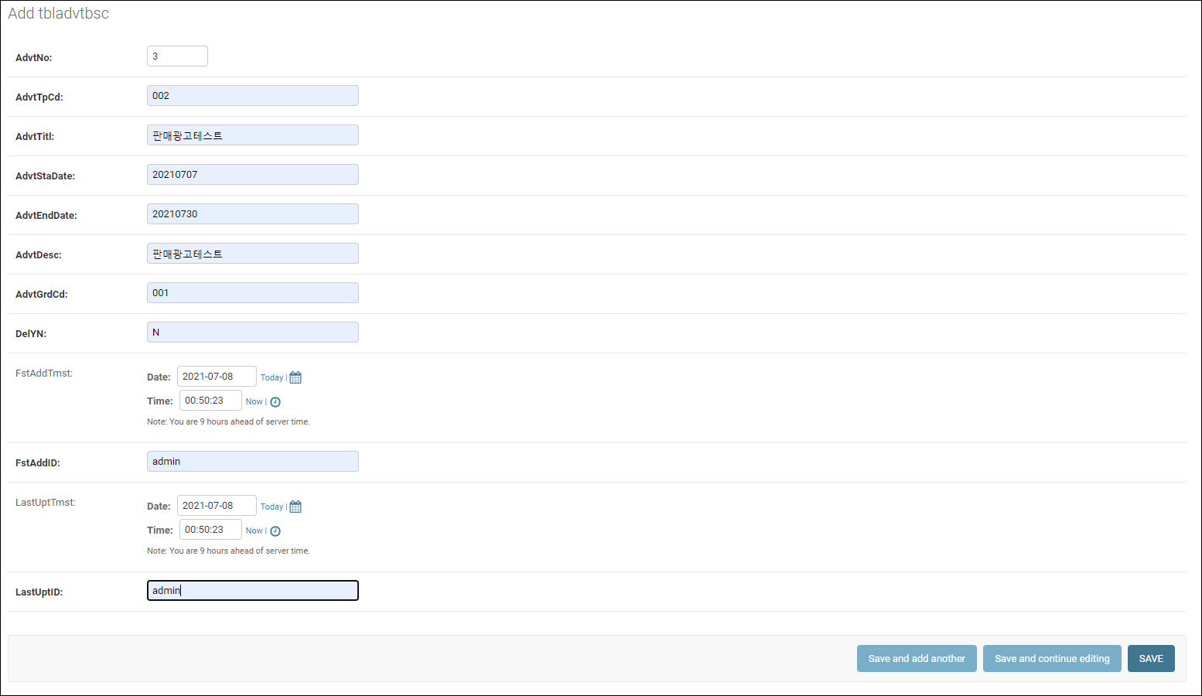

[django-rest-framework 구성하기]

#1. 가상환경을 빠져 나온 후 DRF (django-rest-framework)
(AI_Looker_venv) C:\AI_Looker_PRJ\backend\AI_Looker_api>deactivate
C:\AI_Looker_PRJ\backend\AI_Looker_api>pip install djangorestframework
C:\AI_Looker_PRJ\backend\AI_Looker_api>pip install markdown |  |  |  | # Markdown support for the browsable API.
C:\AI_Looker_PRJ\backend\AI_Looker_api>pip install django-filter |  |  |  | # Filtering support

git clone https://github.com/encode/django-rest-framework

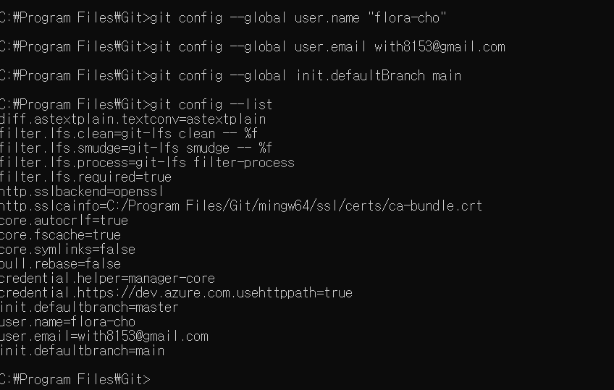

#2. 설치가 완료되면 settings.py에 새로운 app이 추가됐다는 것을 알림
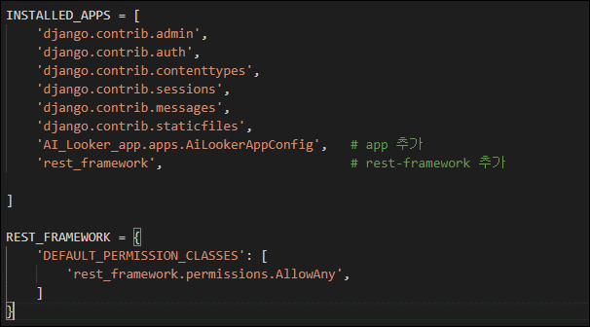

#3. | api app을 추가하였으니 api루트로 들어왔을 때 데이터를 보낼 수 있게 해야함.
 | 어떤 형식의 데이터를 보낼지는 post app디렉토리 안의 view.py에서 정해짐
 | 그리고 중요한게 바로 serializers이다.

#4. | django + react 앱은 api요청을 통해 데이터를 주고 받는데 api요청 및 반환값은 거진 데이터포멧이 JSON(JavaScript Object Notation)으로 되어있음.
 | 반환값을 JSON으로 직렬화(Serialize)해주는 것이 필요 -> DRF(django-rest-framework) 의 serializers이다.

#5. serializers.py 파일 생성 후 내용 기술

#6. views.py 내용 기술 |  |  |  |  | #backend/AI_Looker_app/views.py
 |  |  |  |  | from django.shortcuts import render
 |  |  |  |  | from rest_framework import generics

 |  |  |  |  | from .models import AI_Looker_app
 |  |  |  |  | from .serializers import AI_Looker_Serializer

 |  |  |  |  | class ListAI_Looker_app(generics.ListCreateAPIView):
 |  |  |  |  | queryset = Post.objects.all()
 |  |  |  |  | serializer_class = AI_Looker_Serializer

 |  |  |  |  | class DetailAI_Looker_app(generics.RetrieveUpdateDestroyAPIView):
 |  |  |  |  | queryset = Post.objects.all()
 |  |  |  |  | serializer_class = AI_Looker_Serializer

# 7. api 요청이 왔을때 AI_Looker_app 데이터를 보내기 위한 urls.py 파일을 만든 후 작성
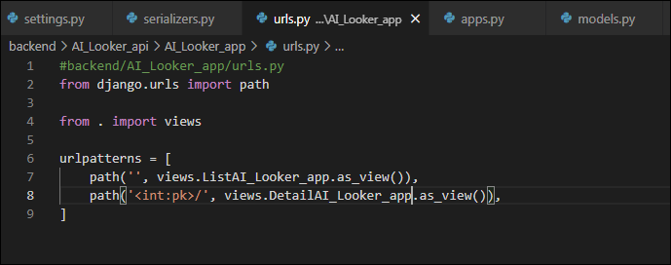
 |  |  |  |  | #backend/AI_Looker_app/urls.py
 |  |  |  |  | from django.urls import path

 |  |  |  |  | from . import views

 |  |  |  |  | urlpatterns = [
 |  |  |  |  | path('', views.ListAI_Looker_app.as_view()),
 |  |  |  |  | path('<int:pk>/', views.DetailAI_Looker_app.as_view()),

#8. 루트 디렉토리에서의 urls.py |  |  |  |  | #backend/AI_Looker_api/urls.py
 |  |  |  |  | from django.contrib import admin
 |  |  |  |  | from django.urls import path, include

 |  |  |  |  | urlpatterns = [
 |  |  |  |  | path('admin/', admin.site.urls),
 |  |  |  |  | path('api/', include('AI_Looker_app.urls')),
 |  |  |  |  | ]

django api서버의 준비는 완료!!!

간단하게 설명하자면 기존의 HTTP요청에서는 img나 link태그 등으로 다른 호스트의 css나 이미지파일 등의 리소스를 가져오는 것이 가능한데 script태그로 쌓여진 코드에서의 다른 도메인에 대한 요청은 Same-origin policy에 대한 규약으로 인해 접근이 불가하다. 하지만 아다시피 react는 거의가 script요청에 의해 페이지를 그리는 방식이므로 이제 대한 제약 해제가 필요하다. django로 돌아가고 있는 api서버와 페이지를 그려주는 react서버는 명목상 아예 다른 서버로 구분되기 때문이다.
[api를 통한 데이터의 접근제어를 위해 HTTP 접근제어 규약(CORS : Cross-Origin Resource Sharing)을 추가]

#1. C:\AI_Looker_PRJ\backend>pip install django-cors-headers
#2. settings.py 추가
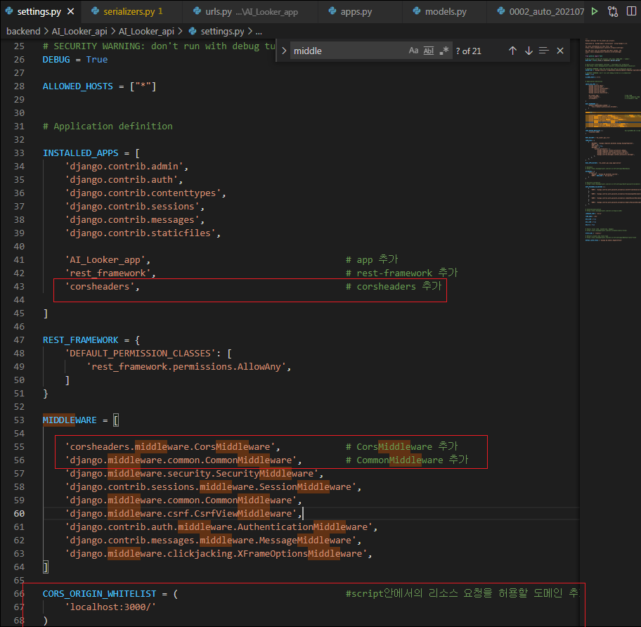

[REACT 앱 작성하기]

#1. AI_Looker_PRJ 디렉토리로 가서 create-react-app 을 설치

#2. AI_Looker_PRJ 디렉토리로 가서 create-react-app 로 초기화 후 yarn start 수행

#3.
yarn start

#4. 개발환경 셋팅 성공!!!!!
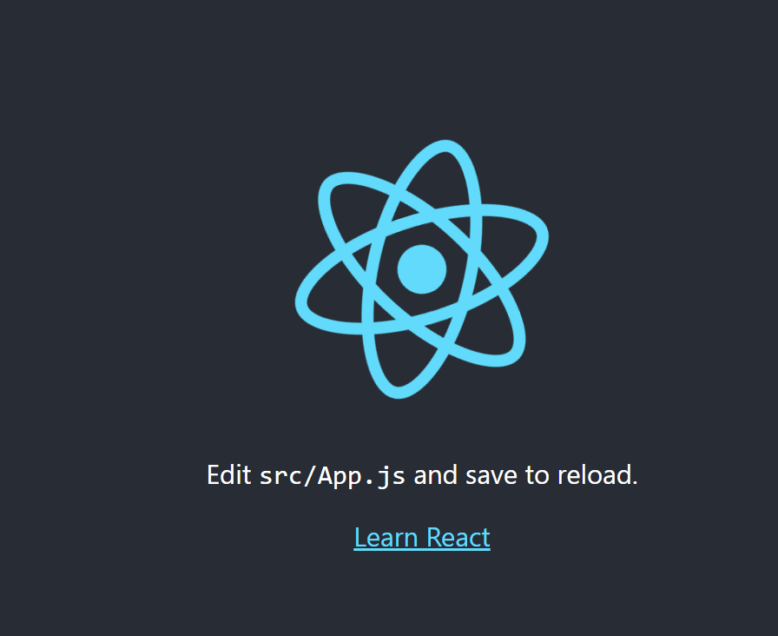

 |  |  |  |  |  | Full Stack Web Tutorial: Django, React JS, JWT Auth, REST, Bootstrap, Pagination | by Timur Bakibayev | Level Up Coding (gitconnected.com)

git환경설정
#1. git config --list
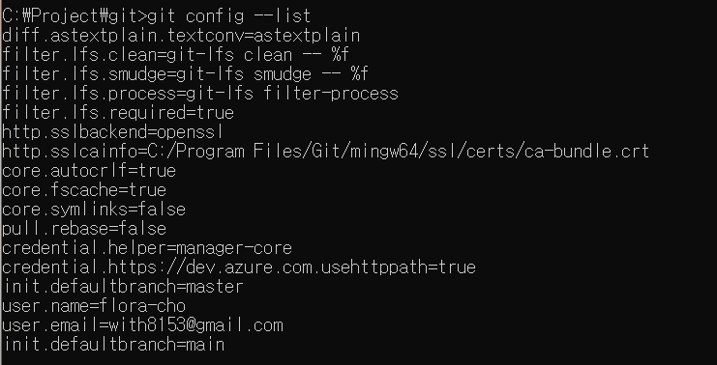

#2.git config --global -e


#3. code .

#4. C:\>git config --global core.editor "code wait"

#5. git config --global user.name
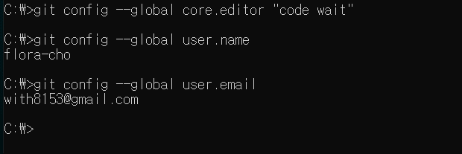

#6. text 변환시 git hub는 캐리지리턴값이 없고 로컬 윈도우는 있어서 자동 변환되도록 설정
C:\>git config --global core.autocrlf

[ 프로젝트에 적용 ]
#1. C:\Project\git>git init

#2. 약칭
git config --global alias.st status
git st

#3. $ git remote add origin https://github.com/flora-cho/AI_Looker_007.git

#4. git add .

#5. $ git push -f origin main

#6. $ git commit -m "initial commit"

C:\Project\AI_Looker_PRJ> git add .
giat add test.txt
git commit
git log

git push -u origin master
git push -f origin master

git commit -m "initial commit"
touch initial

git commit -m "first upload"

git clone https://github.com/flora-cho/AI_Looker_PRJ.git

git remote add origin https://github.com/flora-cho/AI_Looker_PRJ.git

git init

git config --list

git commit -m "first upload"

react_jsx 문법들
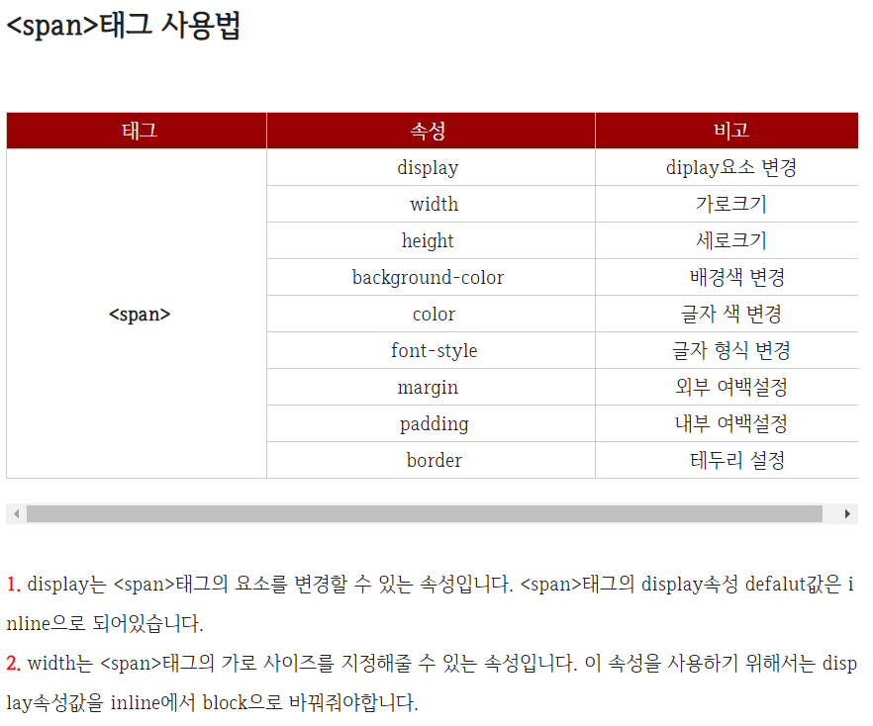
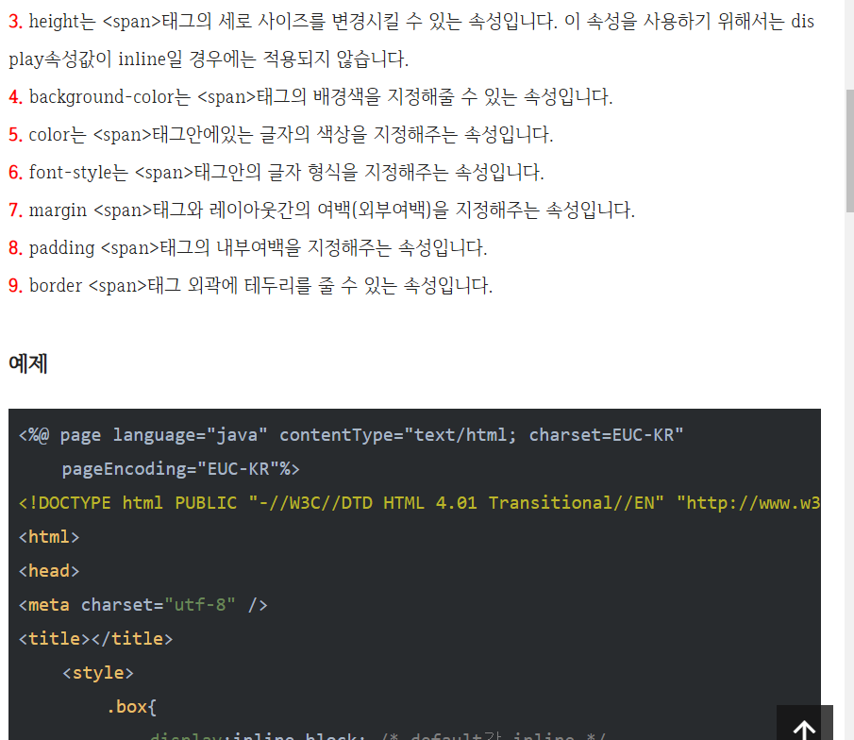
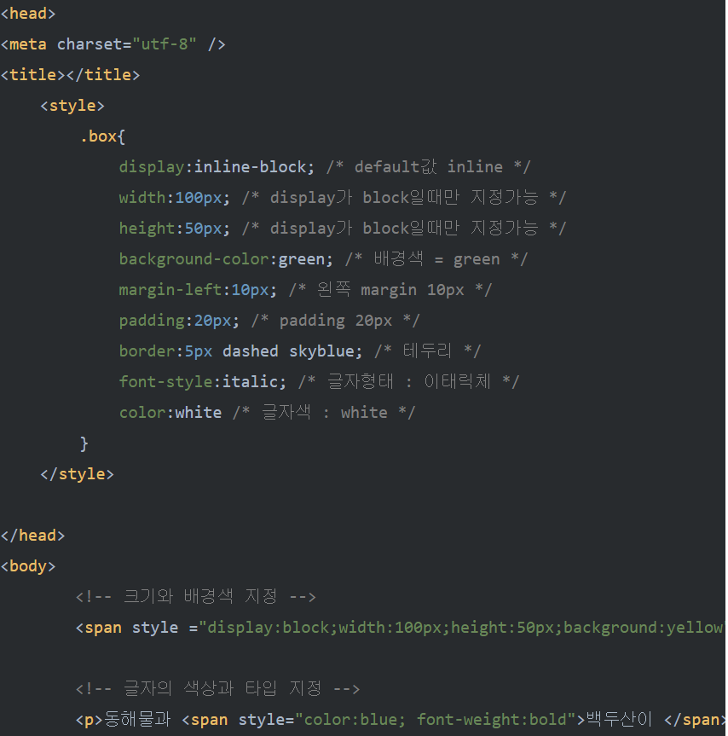
function App1() {
let posts = '강남고기맛집';
let posts1 = {color : 'blue', fontSize : '30px'};

function 함수(){
return 100
}

return (
<div classname = "App">
<div classname = "blact-nav">
<div style = {posts1}>광고 관리</div>
</div>
<img src={logo} />
<h4>광고제목 : {posts}</h4>
<h6>광고종류 : {함수()}</h6>
</div>
);
}

